syllabus mgez
profielvak Zorg en Welzijn

profielmodule Mens en Gezondheid

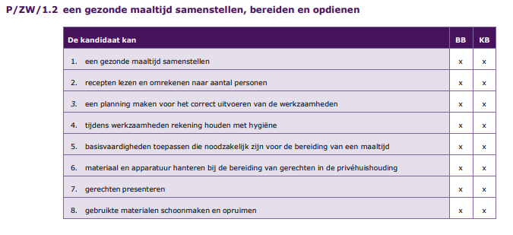

syllabus momg
profielvak Zorg en Welzijn

profielmodule Mens en Omgeving

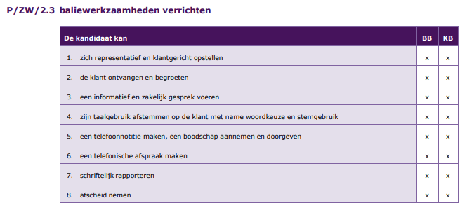

syllabus ICT
Zorg en Welzijn

ICT vaardigheden

